Sheet1
 |  | 令和7年度 家庭情報カード 仲西小学校

男 ・ 女
 |  | ※旧漢字を使用している場合は、その文字を使用してください。
 |  | ※急用のときの連絡先を必ず明記してください。
 |  | 児 童 |  | ふ り が な |  |  |  |  |  | 自宅電話
 |  |  |  | 氏 名
 |  |  |  |  |  |  |  |  |  | 急用の時 | 連絡先１ |  | （ ）
 |  |  |  | 生年月日 |  | 平成 年 月 日 生 |  |  |  |  | 携帯 － －
 |  | 現住所 |  |  |  |  |  |  |  |  | 連絡先１ |  | （ ）
 |  |  |  |  |  |  |  |  |  |  | 携帯 － －

 |  | ※ふりがなをかならず付けてください。
 |  | ※本人，同居人も含めて年令順に記入してください。
 |  | 家族構成 |  | ふ り が な |  | 続柄 | 年齢 | 職業 | ふ り が な |  |  | 続柄 | 年齢 | 職業
 |  |  |  | 氏 名 |  |  |  | 学年、組 | 氏 名 |  |  |  |  | 学年、組
 |  |  |  |  |  | 保護者

 |  | 健康状態と性格 | 過去の病気と時期
 |  |  | 現在の健康状態
 |  |  |  | アレルギーや |  | 種別 | 喘息 ｱﾄﾋﾟｰ性皮膚炎 鼻炎 その他（ ）
 |  |  |  | その他の疾患 |  |  | 食物アレルギー( )
あてはまる項目に○
または、記入をしてください。
 |  |  |  |  |  | 症状 | じんましん 口やのどのかゆみ 咳 ｾﾞｰｾﾞｰ 息苦しい
 |  |  |  |  |  |  | 運動で誘発 ｱﾅﾌｨﾗｷｼｰ その他( )
 |  |  |  |  |  | 対処

 |  |  | 親から見た児童の長所
 |  |  | 児童のことで担任へ 連絡や希望したいこ と
※5月に引き渡し訓練を予定しています。確実にご記入ください。
 | 緊急時(地震等)の引き渡し確認
 |  |  | 引き渡し者氏名 |  |  |  |  | 続 柄 | 電話番号
 |  | 1
 |  | 2
 |  | 3

 |  | 【学校以外の避難場所】 ※ご家庭で話し合い，緊急時に家族で揃える場所として児童と確認してください。

ツイタモンの登録確認 済 ・ 未
 |  | 避難場所【 】

 |  | ※ あてはまる言葉を◯でかこむ。または（ ）の中に答えてください。 |  |  |  |  |  |  |  |  |  |  | 0
 |  | 児童の生活 | 通学時間 |  | 学校までのおよその時間（ 分）
 |  |  | 家庭学習 |  | およそ 30分，１時間，２時間， 学習の主な世話人( )
 |  |  | テレビ視聴 |  | およそ 30分， １時間， ２時間， ３時間以上
 |  |  | 学習塾 |  | 教科名（ ）， 行っていない
 |  |  | けいこごと |  | 音楽（ ），舞踊，習字，珠算，その他（ ）行っていない
 |  |  | 放課後の活動 |  | バスケット、 サッカー 、 野 球（ ） 、その他（ ）
 |  |  | 家での手伝い
 |  |  | 食べもの |  | 好き（ ），きらい（ ）
 |  |  | 下校時に一緒に帰る友だち
 |  |  | 仲の良い友だち
 |  |  | 下校後のようす |  | １ いつでもだれかが家にいる ２ だれも家にいない､かぎをもっている
 |  |  |  |  | ３ 学童に行く （学童名： TEL： ）
 |  |  |  |  | ４ その他（ ）

 |  | 通 学 路 な ら び に 家 の 付 近 の 略 図 | 学校への通学路をお示しください。
 |  |  | 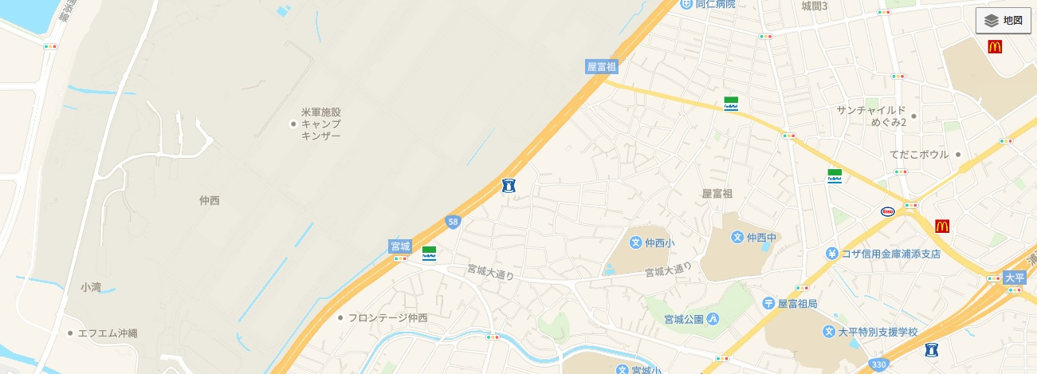

 |  |  | 家の付近の略図をお願いします（家庭訪問のため）。

 |  | 1年生の保護者の方のみ記入お願いします。 児童の入学前の経歴を記入ください。 （在園こども園、保育所等）

※ このカードは１年間のみ使用し、使用後は学校で処分します。 ※ このカードは、ホームページにExcelファイルで掲載してあります。ＰＣで作成した用紙の提出も可能です。

